상품제안서
스위스와그너 필라그라베 명함지갑B | 상품코드: S17209

 |  |  |  |  |  |  | 02-713-8555 | www.synergygift.co.kr
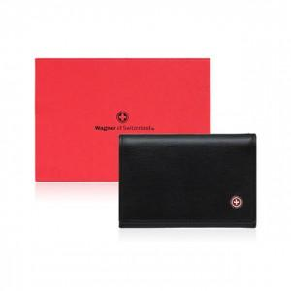

【상세/제작정보】 | 베이직하면서도 심플한 감각의 디자인입니다

【인쇄/포장옵션】 | 불박 / 포장지포장

【공급단가】 | 수량 | 50~ | 100~ | 500~ | 1,000~ | 2,000~
*VAT별도 | 단가 | 20,250원 | 18,200원 | 17,550원 | 16,900원 | 16,250원

【상품 URL】 | https://www.synergygift.co.kr:443/src/goods_detail.php?gdno=14236

